ESPECIFICACION
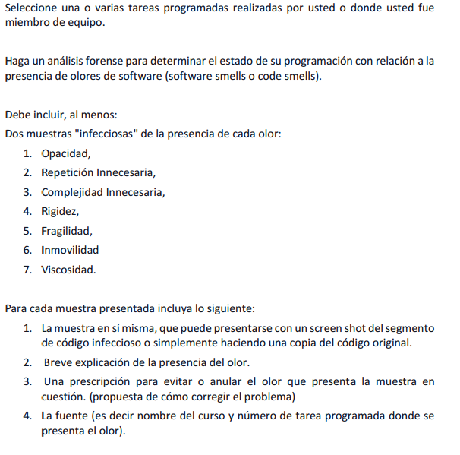

OPACIDAD
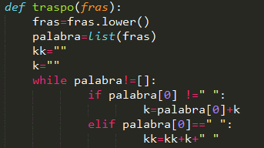

Se percibe opacidad en el nombre de la función y de las variables, puesto que no se sabe que hace o almacena alguna de las mencionadas anteriormente.

Se percibe opacidad en el nombre de la función y en varias variables como "kk" y "k", puesto que no se sabe que hace o almacena alguna de las mencionadas anteriormente.

Para solucionar el problema se propone nombrar significativamente variables y función para poder tener una mejor lectura del código.

Se percibe opacidad en el nombre de la función y de las variables, puesto que no se sabe que hace o almacena alguna de las mencionadas anteriormente.

Fuente: Introducción y Taller de Programación.

Fuente: Introducción y Taller de Programación.

REPETICION INNECESARIA
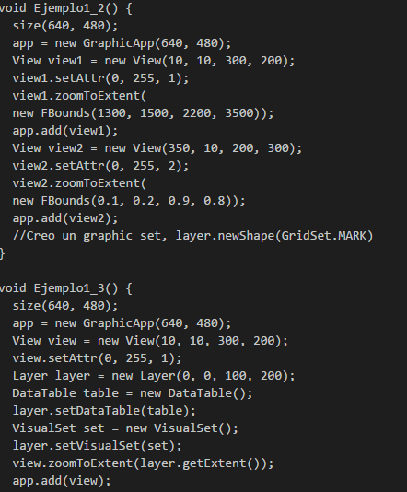

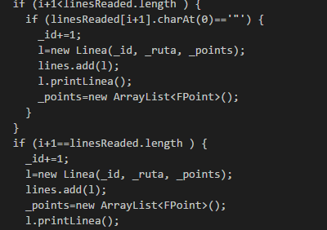

Se percibe repetición en las dos funciones, hay código repetido que se utiliza al principio.

Se percibe repetición en los dos if, todo el bloque es muy similar a excepción de una linea.

Para solucionar el problema se propone nombrar utlizar una función en la que se haga el código que se repite en los dos ejemplos

Para solucionar el problema se propone poner lo repetido antes del bloque del if.

Fuente: Código hecho por el profesor Armando Arce en la electiva Sistemas de Información Geograficos.

Fuente: Electiva Sistemas de Información Geograficos.

COMPLEJIDAD INNECESARIA
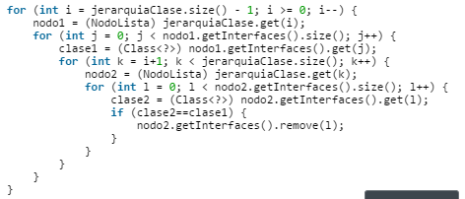
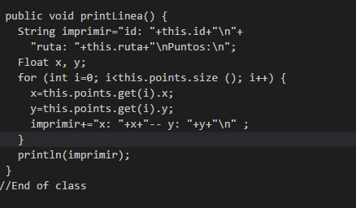

Este for anidado (o lo que resolvían) nunca se pidió en los requerimientos. Lo cual añadió trabajo extra.
Este "toString" nunca se utilizó en el proyecto, si bien es cierto, no es muy dificil de entenderlo, está de sobra.

Para solucionar el problema se propone ni si quiera incluirlo en la solución.
Para solucionar el problema se propone ni si quiera incluirlo en la solución.

Fuente: POO.
Fuente: Electiva Sistemas de Información Geograficos.

RIGIDEZ
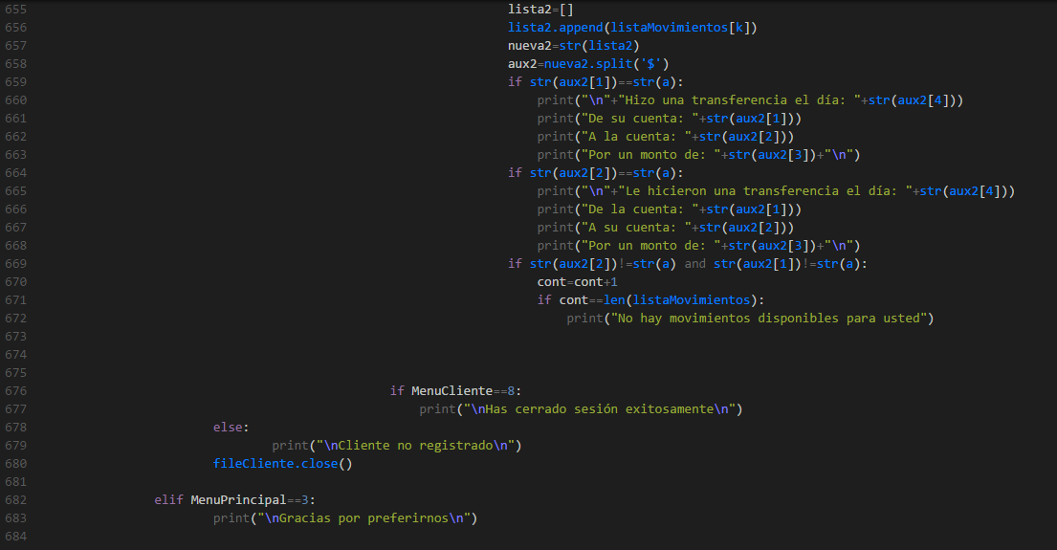
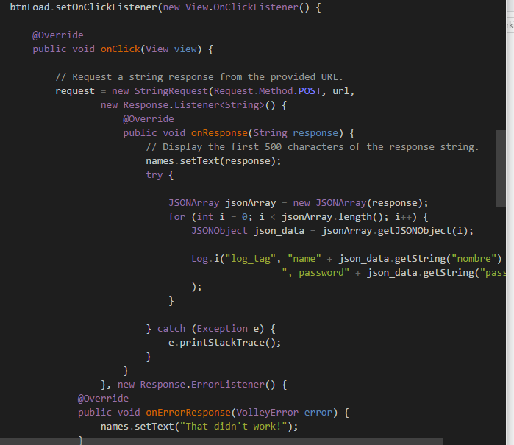

Este módulo presenta demasiadas lineas de código, todo el programa se encuentra ahí. Cambiar algo aquí muy seguramente afectará lineas al principio o al final.

Este método presenta demasiada funcionalidad en un solo lugar, y tras de eso, en un lugar incorrecto.

Para solucionar el problema se propone modularizar el programa crear funciones para implementar cambios más facilmente.

Para solucionar el problema se propone cambiar este código a una implmentación limpia MVC.

Fuente: Introducción y Taller de Programación.

Fuente: Programación por diversión.

FRAGILIDAD
Este módulo presenta demasiadas lineas de código, todo el programa se encuentra ahí. Cambiar algo aquí muy seguramente afectará otras partes y puede que deje de funcionar.

Este módulo presenta demasiadas lineas de código, todo el programa se encuentra ahí. Cambiar algo aquí muy seguramente afectará otras partes y puede que deje de funcionar.

Para solucionar el problema se propone modularizar el programa crear funciones para implementar cambios más facilmente y hacer un poco más independiente los módulos.

Para solucionar el problema se propone modularizar el programa crear funciones para implementar cambios más facilmente y hacer un poco más independiente los módulos, quizá aplicar patron MVC.

Fuente: Introducción y Taller de Programación.

Fuente: Programación por diversión.

INMOVILIDAD
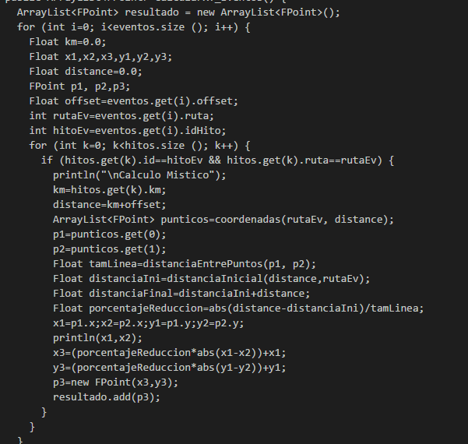
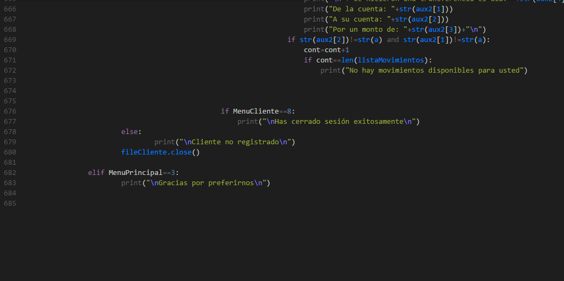

En esta función hay demasiadas tareas, si quiero reutilizarla para algo puede que afecte otras partes del programa.
Este programa es totalmente inmóvil! Toda la funcionalidad esta en un módulo y no hay una sola función más que el programa en sí.

Para solucionar el problema se propone descomponer en funciones la funciones para implementar cambios más facilmente.
Para solucionar el problema se propone modularizar el programa crear funciones para implementar cambios más facilmente.

Fuente: Electiva Sistemas de Información Geográfica.
Fuente: Introducción y Taller de Programación.

VISCOSIDAD
En esta función hay demasiadas tareas, si quiero cambiar algo aquí su cambio estará mal si se hace dentro de la misma función ya que una función hace una y solo una tarea.
Este programa es totalmente inmóvil! Hacer un cambio en una linea podría hacer el programa mejorar en funcionamiento pero no en su cohesión.

Para solucionar el problema se propone cambiar la función a varias funciones para despues, si alguna de ellas ocupa un cambio, el cambio sea correcto.
Para solucionar el problema se propone modularizar el programa, crear funciones para implementar cambios más facilmente y en un lugar indicado, ya que si se hace ahí se consideraría un cambio incorrecto.

Fuente: Electiva Sistemas de Información Geográfica.
Fuente: Introducción y Taller de Programación.

